상품제안서
팝콘(차량용거치대) | 상품코드: F09605

 |  |  |  |  |  |  | 02-412-0044 | www.easy1.co.kr
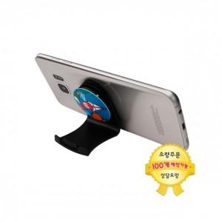

【상세/제작정보】 | 간편한 탈부착, 반영구적 스마트갤패드 타입

【인쇄/포장옵션】 | 에폭시 / OPP(비닐)

【공급단가】 | 수량 | 100~ | 300~ | 500~ | 1,000~ | 3,000~
*VAT별도 | 에폭시인쇄 | 2,850원 | 2,500원 | 2,300원 | 1,950원 | 1,700원

【상품 URL】 | http://www.easy1.co.kr/src/goods_detail.php?gdno=9605

